growth_graph
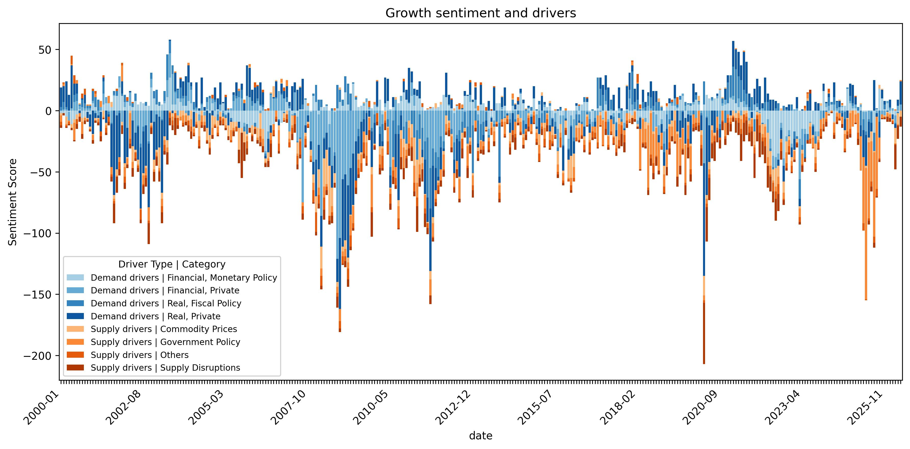
Sources: Kwon, B, T Park, P Rungcharoenkitkul, F Smets (2025): "Parsing the pulse: decomposing macroeconomic sentiment with LLMs", BIS Working Paper, no 1294. Dow Jones Factiva; Wall Street Journal; authors' caucliations.
Disclaimer: The views expressed in this publication are those of the authors and do not necessarily represent the views of the Bank for International Settlements (BIS). Any errors or omissions remain the sole responsibility of the authors.
Citation: Kwon, B., T. Park, P. Rungcharoenkitkul, and F. Smets (2025): "Parsing the pulse: decomposing macroeconomic sentiment with LLMs", BIS Working Paper No. 1294.

inflation_graph
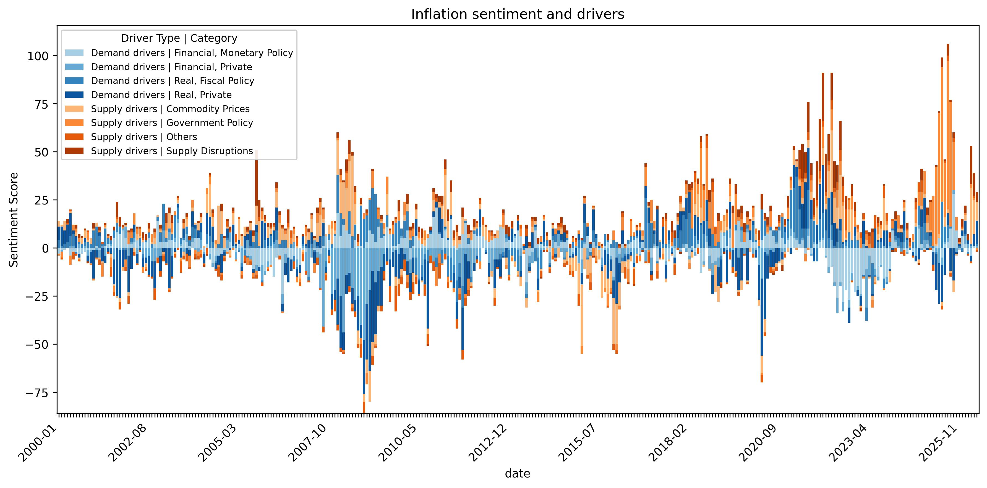
Sources: Kwon, B, T Park, P Rungcharoenkitkul, F Smets (2025): "Parsing the pulse: decomposing macroeconomic sentiment with LLMs", BIS Working Paper, no 1294. Dow Jones Factiva; Wall Street Journal; authors' caucliations.
Disclaimer: The views expressed in this publication are those of the authors and do not necessarily represent the views of the Bank for International Settlements (BIS). Any errors or omissions remain the sole responsibility of the authors.
Citation: Kwon, B., T. Park, P. Rungcharoenkitkul, and F. Smets (2025): "Parsing the pulse: decomposing macroeconomic sentiment with LLMs", BIS Working Paper No. 1294.

